H29年5月
佐伯サテライト
セミナースケジュール

8月

受講料 無料!

ぜひお気軽にお越し下さい。お待ちしています♪ 者 ：15～40歳未満の求職者の方
●対 象 者 : 15歳～40歳未満の求職者の方
●内 容：応募書類の書き方、（履歴書・職務経歴書・自己紹介書・添え状）
面接練習、（志望動機・自己ＰＲ等）
適職診断 自己分析
電話応対 ビジネスマナー
●場 所：ジョブカフェおおいた 佐伯サテライト
（仲町商店街２丁目）
●講習時間：随時
●予 約：予約の方を優先しております。
●お問い合わせ：23-8730（井上）
就職相談＆ミニセミナー

就職に役立つ！

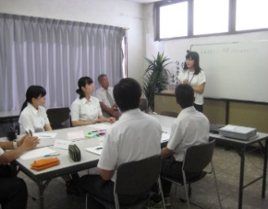

日 | 月 | 火 | 水 | 木 | 金 | 土
 |  | 1 | 2 | 3 | 4 | 5
 |  | 就職力 バランス診断 | 自己ＰＲ | 応募書類の 書き方 | 面接対策

6 | 7 | 8 | 9 | 10 | 11 | 12
 | 面接練習 | 就職力 バランス診断 | 自己ＰＲ | 応募書類の 書き方 | 佐伯市企業面接会

13 | 14 | 15 | 16 | 17 | 18 | 19
 | お盆休み | お盆休み | お盆休み | 応募書類の 書き方 | 面接対策

20 | 21 | 22 | 23 | 24 | 25 | 26
 | 10:30まで外出 面接練習 | 就職力 バランス診断 | 自己ＰＲ | 応募書類の 書き方 | 面接対策

27 | 28 | 29 | 30 | 31
 | 面接練習 | 就職力 バランス診断 | 自己ＰＲ | 応募書類の 書き方

＊仲町の佐伯サテライト内にて開催します。 ＊ご希望によって内容は変更可能です。 お問い合せ２３－８７３０（井上）

